Portada PEI
2022

PLAN ESTRATÉGICO INSTITUCIONAL
2019-2022

Versión 07 del 11 de agosto de 2022

Contexto PEI
PRESENTACIÓN PLAN ESTRATÉGICO INSTITUCIONAL 2019 - 2022

El Plan Estratégico Institucional (PEI) 2019-2022 presentado por el Ministerio de Ciencia, Tecnología e Innovación, es la hoja de ruta que le permitirá al ministerio, como cabeza de sector y en coordinación con otras entidades del Sistema Nacional de Ciencia, Tecnología e Innovación (CTeI) alcanzar las metas establecidas en las bases del Plan Nacional de Desarrollo PND 2018-2022: Pacto por Colombia Pacto por la Equidad. En las bases del Plan Nacional de Desarrollo existe un Pacto exclusivo para Ciencia, Tecnología e Innovación, denominado "Pacto por la Ciencia, Tecnología y la Innovación: un sistema para la construir el conocimiento de la Colombia del futuro", cuyo contenido refiere 4 grandes líneas: 1. Desarrollar Sistemas Nacionales y Regiones de innovación integrados. 2. Más ciencia, más futuro: compromiso para duplicar la inversión pública y privada en Ciencia, Tecnología e Innovación. 3. Ciencia, Tecnología e Innovación para el desarrollo productivo territorial. 4. Innovación pública para modernizar el gobierno. El Ministerio, además de contar con el pacto por la CTeI, participa en cuatro de los 15 pactos del PND, entre los que se destacan: 1. Pacto por la identidad y la creatividad: desarrollo de la economía naranja y protección y promoción de nuestra cultura. 2. Pacto por la equidad: política social moderna centrada en la familia, eficiente, de calidad y conectada a mercados (becas de formación docente). 3. Pacto por la sostenibilidad: producir conservando y conservar produciendo. 4. Pacto por el emprendimiento y la productividad: una economía dinámica, incluyente y sostenible que potencie todos nuestros talentos. Para lograr los compromisos de País establecidos en el PND, el Ministerio a través de su Plan Estratégico Institucional/Sectorial busca fortalecer la gobernanza y la gobernabilidad del SNCTeI a través de la modernización de sus esquemas de gestión hacia la obtención de resultados en el corto, mediano y largo plazo; gestionando con ello, la efectivi

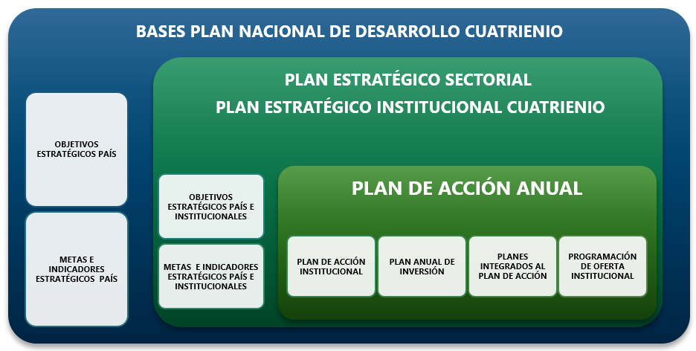 Considerandos: Con relación a cambios, actualizaciones de este documento: Fuente documento "GUIA PARA LA PLANEACIÓN, SEGUIMIENTO Y EVALUACIÓN DE LA GESTIÓN" formato código D101PR01G01. "Por otra parte, mínimo una vez al año el Plan Estratégico Institucional debe ser revisado y en caso de ser necesario puede ser ajustado. La necesidad de actualización puede aplicar para un escenario en el que se modifiquen las directrices de orden nacional, cuando se presenten cambios en el contexto estratégico, la normatividad aplicable, reducción de presupuesto o cuando se presenten justificaciones técnicas que así lo ameriten." Sobre el Plan Estratégico Institucional: El Ministerio de Ciencia, Tecnología e Innovación, participa de las diferentes mesas de trabajo para la construcción de las bases del Plan Nacional de Desarrollo (PND) del cuatrienio, y en específico en la formulación del capítulo relacionado con Ciencia Tecnología e Innovación, de acuerdo con las directrices y políticas del Gobierno Nacional. Construido y aprobado el documento el PND, desde el Ministerio de Ciencia, Tecnología e Innovación, se formula el Plan Estratégico Sectorial e Institucional siguiendo la línea de Gobierno, esto quiere decir adoptar objetivos, metas e indicadores país y plantear objetivos, metas e indicadores del sector e institucionales que busquen fortalecimiento del Sistema Nacional de Ciencia, Tecnología e Innovación. Esta articulación entre el PND y el PEI se explica a través de la siguiente gráfica: Articulación PND y la planeación estratégica del Ministerio de Ciencia, Tecnología e Innovación (Fuente: Oficina Asesora de Planeación e Innovación Institucional del Ministerio de Ciencia, Tecnología e Innovación (2017). Tomado de Fuente documento "GUIA PARA LA PLANEACIÓN, SEGUIMIENTO Y EVALUACIÓN DE LA GESTIÓN" formato código D101PR01G01).

